P1
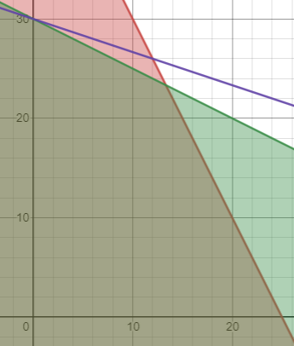
 | Z = a +3b |  |  | a | b | h0 | h1 |  | Cociente
 |  |  | h0 | 2 | 1 | 1 | 1 | 50 | 50
r1 | 2a + b <= 50 |  | h1 | 1 | 2 | 0 | 1 | 60 | 30
r2 | a + 2b <= 60 |  | Zj | -1 | -3 | 0 | 0 | 0

 |  |  |  | a | b | h0 | h1
 | Z = a + 3b + 0h0 + 0h1 |  | h0 | 1.5 | 0 | 1 | 0.5 | 20
 | 2a + b + h1 = 50 |  | b | 0.5 | 1 | 0 | 0.5 | 30
 | a +2b + h2 = 60 |  | Zj | 0.5 | 0 | 0 | 1.5 | 90

 |  |  |  | Ya no hay negativo en Zj
Z = a + 3b + 0h0 + 0h1 |  | 90 |  | a | 0 | h0 | 20
2a + b + h0 = 50 |  | 50 |  | b | 30 | h1 | 0 | Máximo: 90
a +2b + h1 = 60 |  | 60

 |  |  |  | a | b | h0 | h1 |  | Cociente
 |  |  | h0 | 2 | 1 | 1 | 1 | 50 | 50
 |  |  | h1 | 1 | 2 | 0 | 1 | 60 | 30
 |  |  | Zj | 1 | 3 | 0 | 0 | 0

Z = a + 3b + 0h0 + 0h1 |  | 0 |  | Ya no hay negativos en Zj
2a + b + h0 = 50 |  | 50 |  | a | 0
a +2b + h1 = 60 |  | 60 |  | b | 0 |  |  | Mínimo: 0 |  | Se comprueba que sí es 0,0 y 0,30
 |  |  |  | h0 | 50
 |  |  |  | h1 | 60

P2
 | Z = 4x + y |  |  | x | y | h0 | h1 | h2 |  | Cociente
r1 | x + y >= 8 |  | h0 | -1 | -1 | 1 | 0 | 0 | -8 | 8
r2 | 2x + 2y <= 35 |  | h1 | 2 | 2 | 0 | 1 | 0 | 35 | 17.5
r3 | x <= 6 |  | h2 | 1 | 0 | 0 | 0 | 1 | 6 | 6
 |  |  | Zj | -4 | -1 | 0 | 0 | 0 | 0 | 0
 | Z = 4x + y + 0h0 + 0h1 +0h2
 | -x - y + h0 = -8
 | 2x + 2y + h1 = 35 |  |  | x | y | h0 | h1 | h2 |  | Cociente
 | x + h2 = 6 |  | h0 | 0 | -1 | 1 | 0 | 1 | -2 | 2
 |  |  | h1 | 0 | 2 | 0 | 1 | -2 | 23 | 11.5
 |  |  | x | 1 | 0 | 0 | 0 | 1 | 6 | Indefinido
 |  |  | Zj | 0 | -1 | 0 | 0 | 4 | 24 | -24

 |  |  |  | x | y | h0 | h1 | h2 |  | Cociente
 |  |  | y | 0 | 1 | -1 | 0 | -1 | 2 | -2
 |  |  | h1 | 0 | 0 | 2 | 1 | 0 | 19 | 9.5
 |  |  | x | 1 | 0 | 0 | 0 | 1 | 6 | Indefinido
 |  |  | Zj | 0 | 0 | -1 | 0 | 3 | 26 | -26

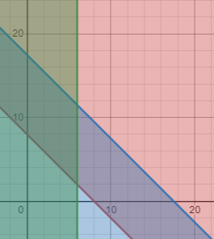
 |  |  |  | x | y | h0 | h1 | h2
 |  |  | y | 0 | 1 | 0 | 0.5 | -1 | 11.5
 |  |  | h0 | 0 | 0 | 1 | 0.5 | 0 | 9.5
 |  |  | x | 1 | 0 | 0 | 0 | 1 | 6
 |  |  | Zj | 0 | 0 | 0 | 0.5 | 3 | 35.5
 |  |  | Ya no hay negativos en Zj
 |  |  | x | 6 |  | h0 | 9.5
 |  |  | y | 11.5 |  | h1 | 0
Z = 4x + y + 0h0 + 0h1 +0h2 |  | 35.5 |  |  |  | h2 | 0 |  | Máximo: 35.5
-x - y + h0 = -8 |  | -8
2x + 2y + h1 = 35 |  | 35
x + h2 = 6 |  | 6
 |  |  |  | x | y | h0 | h1 | h2
 |  |  | h0 | -1 | -1 | 1 | 0 | 0 | -8
 |  |  | h1 | 2 | 2 | 0 | 1 | 0 | 35
 |  |  | h2 | 1 | 0 | 0 | 0 | 1 | 6
 |  |  | Zj | 4 | 1 | 0 | 0 | 0 | 0

 |  |  | Ya no hay negativos en Zj
 |  |  | x | 0 |  | h0 | -8
 |  |  | y | 0 |  | h1 | 35 |  | Mínimo: 0 |  | El máximo sí está en (6,11.5) pero el mínimo está en (0,8)
 |  |  |  |  |  | h2 | 6
Z = 4x + y + 0h0 + 0h1 +0h2 |  |  | 0
-x - y + h0 = -8 |  |  | -8
2x + 2y + h1 = 35 |  |  | 35
x + h2 = 6 |  |  | 6

P3
 | 𝑍 = 1/4 x + 1/3 y |  |  | x | y | h0 | h1 | h2 |  | Cociente
 | 2𝑥 + 3𝑦 ≤ 30 |  | y | 2 | 3 | 1 | 0 | 0 | 30 | 10
 | 7𝑥 + 𝑦 ≤ 49 |  | h1 | 7 | 1 | 0 | 1 | 0 | 49 | 49
 | 𝑥 − 𝑦 ≤ 15 |  | h2 | 1 | -1 | 0 | 0 | 1 | 15 | -15
 | 𝑥 ≥ 0 |  | Zj | -0.25 | -0.33333333333 | 0 | 0 | 0 | 0 | 0
 | 𝑦 ≥ 0
 |  |  |  | x | y | h0 | h1 | h2 |  | Cociente
 | 𝑍 = 1/4 x + 1/3 y + 0h0 + 0h1 + 0h2 |  | y | 0.66666666667 | 1 | 0.33333333333 | 0 | 0 | 10 | 15
 | 2𝑥 + 3𝑦 + h0 = 30 |  | x | 6.3333333333 | 0 | -0.33333333333 | 1 | 0 | 39 | 6.1578947368
 | 7𝑥 + 𝑦 + h1 = 49 |  | h2 | 1.6666666667 | 0 | 0.33333333333 | 0 | 1 | 25 | 15
 | 𝑥 − 𝑦 + h2 = 15 |  | Zj | -0.027777777778 | 0 | 0.11111111111 | 0 | 0 | 3.3333333333 | -120

 |  |  |  | x | y | h0 | h1 | h2 |  | Cociente
 |  |  | y | 0 | 1 | 0.36842105263 | -0.10526315789 | 0 | 5.895
 |  |  | x | 1 | 0 | -0.052631578947 | 0.15789473684 | 0 | 6.158
 |  |  | h2 | 0 | 0 | 0.42105263158 | -0.26315789474 | 1 | 14.737
 |  |  | Zj | 0 | 0 | 0.10964912281 | 0.0043859649123 | 0 | 3.504
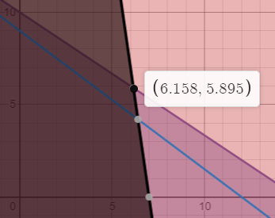
𝑍 = 1/4 x + 1/3 y + 0h0 + 0h1 + 0h2 |  | 3.5043859649 |  | Ya no hay negativos en Zj
2𝑥 + 3𝑦 + h0 = 30 |  | 30 | x | 6.158 |  | h0 | 0
7𝑥 + 𝑦 + h1 = 49 |  | 49 | y | 5.895 |  | h1 | 0
𝑥 − 𝑦 + h2 = 15 |  | 15.000 |  |  |  | h2 | 14.737 |  | Máximo: 3.504

 |  |  | x | y | h0 | h1 | h2
 |  | h0 | 2 | 3 | 1 | 0 | 0 | 30
 |  | h1 | 7 | 3 | 0 | 1 | 0 | 49
 |  | h2 | 1 | -1 | 0 | 0 | 1 | 15
 |  | Zj | 0.25 | 0.33333333333 | 0 | 0 | 0 | 0
 |  |  | Ya no hay negativos en Zj
 |  |  | x | 0 |  | h0 | 30
𝑍 = 1/4 x + 1/3 y + 0h0 + 0h1 + 0h2 |  | 0 | y | 0 |  | h1 | 49
2𝑥 + 3𝑦 + h0 = 30 |  | 30 |  |  |  | h2 | 15 | Mínimo: 0 |  |  | Se comprueba que existe un máximo en (6.158,5.895) y un mínimo en (0,0)
7𝑥 + 𝑦 + h1 = 49 |  | 49
𝑥 − 𝑦 + h2 = 15 |  | 15

P4
 | 𝑍 = 7𝑚 + 2n |  |  | m | n | h0 | h1 | h2 |  | Cociente
 | 4𝑚 + 𝑛 ≤ 16 |  | h0 | 4 | 1 | 1 | 0 | 0 | 16 | 4
 | 𝑚 + 5𝑛 ≤ 30 |  | h1 | 1 | 5 | 0 | 1 | 0 | 30 | 30
 | 𝑚 ≤ 𝑛 − 12 |  | h2 | 1 | -1 | 0 | 0 | 1 | -12 | -12
 | 𝑚 ≥ 0 |  | Zj | -7 | -2 | 0 | 0 | 0 | 0 | 0
 | 𝑛 ≥ 0
 |  |  |  | m | n | h0 | h1 | h2
 | 𝑍 = 7𝑚 + 2n + 0h0 +0h1 +0h2 |  | m | 1 | 0.25 | 0.25 | 0 | 0 | 4
 | 4𝑚 + 𝑛 + h0 = 16 |  | h1 | 0 | 4.75 | -0.25 | 1 | 0 | 26
 | 𝑚 + 5𝑛 + h1 = 30 |  | h2 | 0 | -1.25 | -0.25 | 0 | 1 | -16
 | 𝑚 - n + h2 = − 12 |  | Zj | 0 | -0.25 | 1.75 | 0 | 0 | 28

 |  |  |  | m | n | h0 | h1 | h2 |  | Cociente
 |  |  | m | 1 | 0.25 | 0.25 | 0 | 0 | 4 | 16
 |  |  | h1 | 0 | 4.75 | -0.25 | 1 | 0 | 26 | 5.4736842105
 |  |  | h2 | 0 | -1.25 | -0.25 | 0 | 1 | -16 | 12.8
 |  |  | Zj | 0 | -0.25 | 1.75 | 0 | 0 | 28 | -112

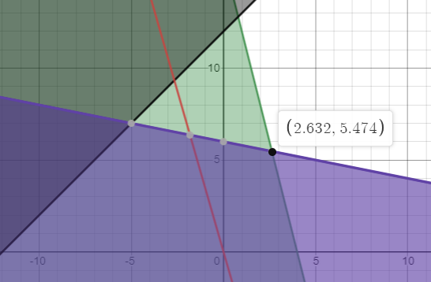
 |  |  |  | m | n | h0 | h1 | h2
 |  |  | m | 1 | 0 | 0.26315789474 | -0.052631578947 | 0 | 2.6315789474
 |  |  | n | 0 | 1 | -0.052631578947 | 0.21052631579 | 0 | 5.4736842105
 |  |  | h2 | 0 | 0 | -0.31578947368 | 0.26315789474 | 1 | -9.1578947368
 |  |  | Zj | 0 | 0 | 1.7368421053 | 0.052631578947 | 0 | 29.368421053
 |  |  | Ya no hay negativos en Zj
𝑍 = 7𝑚 + 2n + 0h0 +0h1 +0h2 |  | 29.368421053 | m | 2.6315789474 |  | h0 | 0
4𝑚 + 𝑛 + h0 = 16 |  | 16 | n | 5.4736842105 |  | h1 | 0
𝑚 + 5𝑛 + h1 = 30 |  | 30 |  |  |  | h2 | -9.1578947368 |  | Máximo: 29.3684
𝑚 - n + h2 = − 12 |  | -12

 |  |  |  | m | n | h0 | h1 | h2
 |  |  | h0 | 4 | 1 | 1 | 0 | 0 | 16
 |  |  | h1 | 1 | 5 | 0 | 1 | 0 | 30
 |  |  | h2 | 1 | -1 | 0 | 0 | 1 | -12
 |  |  | Zj | 7 | 2 | 0 | 0 | 0 | 0

𝑍 = 7𝑚 + 2n + 0h0 +0h1 +0h2 |  | 0 | Ya no hay negativos en Zj
4𝑚 + 𝑛 + h0 = 16 |  | 16 | m | 0 |  | h0 | 16
𝑚 + 5𝑛 + h1 = 30 |  | 30 | n | 0 |  | h1 | 30 |  | Mínimo: 0 |  | El área que el simplex toma en cuenta ni siquiera es la correcta en el método gráfico (pues no hay en el cuadrante positivo)
𝑚 - n + h2 = − 12 |  | -12 |  |  |  | h2 | -12

P5
 |  | En principio no tiene no negatividad, entonces los resultados no serán de calidad
 | 𝑍 = 3𝑥 − 5y
 | 3𝑥 + 2𝑦 ≤ 25 |  |  | x | y | h0 | h1 | h2 | h3 | h4 |  | Cociente
 | 𝑥 ≤ 5 |  | h0 | 3 | 2 | 1 | 0 | 0 | 0 | 0 | 25 | 8.3333333333
 | 4𝑥 ≤ 36 − 3y |  | h1 | 1 | 0 | 0 | 1 | 0 | 0 | 0 | 5 | 5
 | 𝑥 ≥ −4 |  | h2 | 4 | 3 | 0 | 0 | 1 | 0 | 0 | 36 | 9
 | 𝑦 ≥ 2 |  | h3 | -1 | 0 | 0 | 0 | 0 | 1 | 0 | 4 | -4
 |  |  | h4 | 0 | -1 | 0 | 0 | 0 | 0 | 1 | -2 | #DIV/0!
 | 𝑍 = 3𝑥 − 5y + 0h0 +0h1 +0h2 + 0h3 +0h4 |  | Zj | -3 | 5 | 0 | 0 | 0 | 0 | 0 | 0
 | 3𝑥 + 2𝑦 + h0 = 25
 | 𝑥 + h1 = 5 |  |  | x | y | h0 | h1 | h2 | h3 | h4
 | 4𝑥 + 3y + h2 = 36 |  | h0 | 0 | 2 | 1 | -3 | 0 | 0 | 0 | 10
 | - 𝑥 + h3 = 4 |  | x | 1 | 0 | 0 | 1 | 0 | 0 | 0 | 5
 | -𝑦 + h4 = -2 |  | h2 | 0 | 3 | 0 | -4 | 1 | 0 | 0 | 16
 |  |  | h3 | 0 | 0 | 0 | 1 | 0 | 1 | 0 | 9
 |  |  | h4 | 0 | -1 | 0 | 0 | 0 | 0 | 1 | -2
 |  |  | Zj | 0 | 5 | 0 | 3 | 0 | 0 | 0 | 15
𝑍 = 3𝑥 − 5y + 0h0 +0h1 +0h2 + 0h3 +0h4 |  | 15
3𝑥 + 2𝑦 + h0 = 25 |  | 25 | Ya no hay negativos en Zj |  |  |  | h0 | 10
𝑥 + h1 = 5 |  | 5 |  |  |  |  | h1 | 0
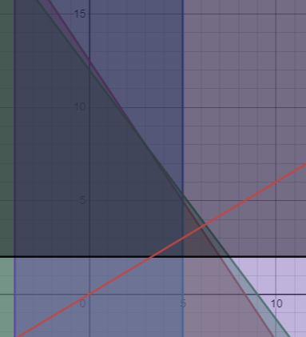
4𝑥 + 3y + h2 = 36 |  | 36 |  | x | 5 |  | h2 | 16 |  | Máximo: 15
- 𝑥 + h3 = 4 |  | 4 |  | y | 0 |  | h3 | 9
-𝑦 + h4 = -2 |  | -2 |  |  |  |  | h4 | -2

 |  |  |  | x | y | h0 | h1 | h2 | h3 | h4 |  | Cociente
 |  |  | h0 | 3 | 2 | 1 | 0 | 0 | 0 | 0 | 25 | 12.5
 |  |  | h1 | 1 | 0 | 0 | 1 | 0 | 0 | 0 | 5 | #DIV/0!
 |  |  | h2 | 4 | 3 | 0 | 0 | 1 | 0 | 0 | 36 | 12
 |  |  | h3 | -1 | 0 | 0 | 0 | 0 | 1 | 0 | 4 | #DIV/0!
 |  |  | h4 | 0 | -1 | 0 | 0 | 0 | 0 | 1 | -2 | 2
 |  |  | Zj | 3 | -5 | 0 | 0 | 0 | 0 | 0 | 0 | 0

 |  |  |  | x | y | h0 | h1 | h2 | h3 | h4
 |  |  | h0 | 3 | 0 | 1 | 0 | 0 | 0 | 2 | 21
 |  |  | h1 | 1 | 0 | 0 | 1 | 0 | 0 | 0 | 5
 |  |  | h2 | 4 | 0 | 0 | 0 | 1 | 0 | 3 | 30
 |  |  | h3 | -1 | 0 | 0 | 0 | 0 | 1 | 0 | 4
 |  |  | y | 0 | 1 | 0 | 0 | 0 | 0 | -1 | 2
 |  |  | Zj | 3 | 0 | 0 | 0 | 0 | 0 | -5 | 10

 |  |  |  | x | y | h0 | h1 | h2 | h3 | h4 |  | Cociente | El máximo está correcto, el mínimo, no lo está, porque no considera el cuadrante negativo
 |  |  | h0 | 0.33333333333 | 0 | 1 | 0 | -0.66666666667 | 0 | 0 | 1 | 10.5
 |  |  | h1 | 1 | 0 | 0 | 1 | 0 | 0 | 0 | 5 | #DIV/0!
 |  |  | h4 | 1.3333333333 | 0 | 0 | 0 | 0.33333333333 | 0 | 1 | 10 | 10
 |  |  | h3 | -1 | 0 | 0 | 0 | 0 | 1 | 0 | 4 | #DIV/0!
 |  |  | y | 1.3333333333 | 1 | 0 | 0 | 0.33333333333 | 0 | 0 | 12 | -2
 |  |  | Zj | 9.6666666667 | 0 | 0 | 0 | 1.6666666667 | 0 | 0 | 60 | -2

𝑍 = 3𝑥 − 5y + 0h0 +0h1 +0h2 + 0h3 +0h4 |  | -60 | Ya no hay negativos en Zj |  |  |  | h0 | 1
3𝑥 + 2𝑦 + h0 = 25 |  | 25 |  |  |  |  | h1 | 5
𝑥 + h1 = 5 |  | 5 |  | x | 0 |  | h2 | 0 |  | Mínimo: 60
4𝑥 + 3y + h2 = 36 |  | 36 |  | y | 12 |  | h3 | 4
- 𝑥 + h3 = 4 |  | 4 |  |  |  |  | h4 | 10
-𝑦 + h4 = -2 |  | -2

